Sheet2
Operation | Kernel ω | Image result g(x,y)
Original Image | 
B/W Image | 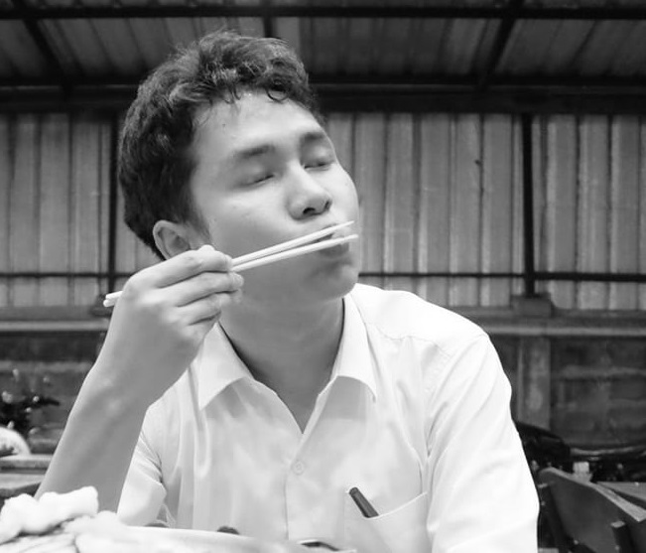
Identity |  | 
Box blur |  | 
Gaussian blur 3 × 3 |  | 

